轴
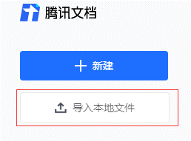
 |  | 均伤/目标伤害 |  | 存活率/筛刀率 | 注意事项 |  |  | 这个模板需要的导入到腾讯文档才能正常显示/使用，导入后可复制到其他文档
 | 作者 | 未经测试 |  | 未经测试

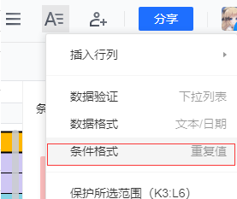
 | ☆☆☆☆☆ | 参考战力→ |  | 无达标次数
 | 未启用
帧数 | 时间 | 角色 | 角色动作描述 | 伤害 | 备注 | 测试 | 测试人

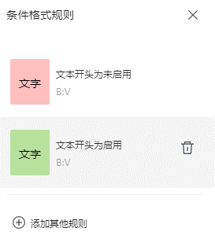

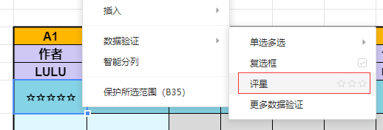

 | Boss UB

